Введние
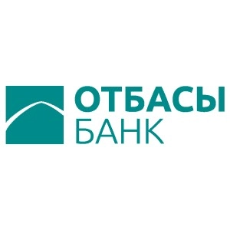

ESG Databook

Отчетный период: 2023 год ( за 7 месяцев, если по тексту не предусмотрено иное)

Об ESG Databook

ESG Databook раскрывает ключевые количественные показатели в области устойчивого развития АО "Отбасы Банк" за 7 месяцев 2023 года (если по тексту не предусмотрено иное), а также предоставляет, где это возможно, исторические данные и тенденции эффективности на основе консолидированных социальных, экологических и экономических данных.
Этот документ дополняет информацию, предоставляемую нами в ежегодном Отчете об устойчивом развитии, и включает данные, которые не могут быть представлены в Отчете из-за ограничений по объему. Дополнительные данные могут быть предоставлены по запросу.
Данные представлены с использованием метрической системы и казахстанских тенге, если не указано иное. Некоторые цифры и проценты могут быть округлены и в сумме могут не составлять общую цифру или 100%.
Изменения в данных и повторные отчеты могут происходить в течение года в связи с улучшением методов отчетности или сбора и будут отмечены с объяснением пересчета.

Дополнительные сведения о нашей методологии отчетности см. в нашем Отчете об устойчивом развитии

Если у вас есть какие-либо вопросы или отзывы о наших данных об устойчивом развитии, нашем отчете об устойчивом развитии и любом другом связанном раскрытии информации, пожалуйста, напишите нам по адресу mail@otbasybank.kz

Дата публикации:

